Foglio1
In azzurro le celle che necessitano di un input da parte dell'utente.
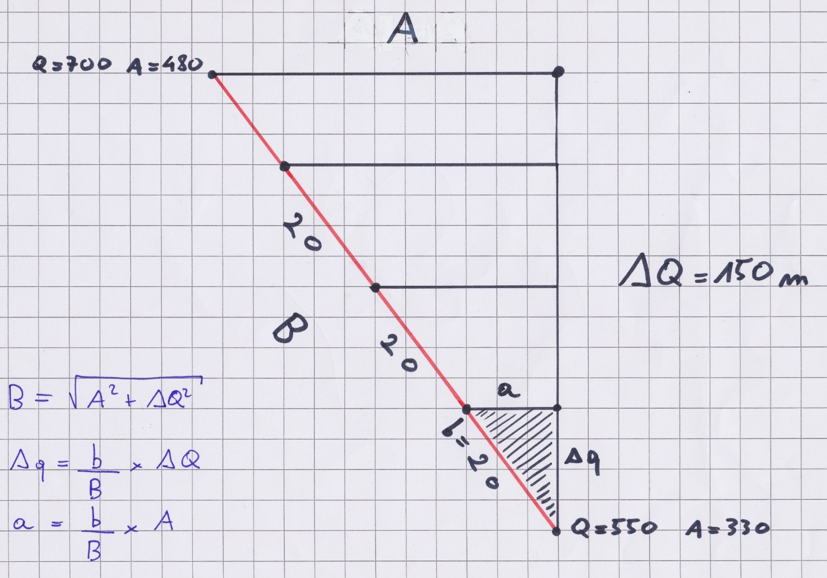

DATI
DQ = | 150.00 | m
A = | 130.00 | m
B = | 198.49
b = | 20.00 | m
Dq = | 15.11 | m
a = | 13.10 | m

ALTEZZE RISPETTO AL PUNTO DI DECOLLO
strisciata a quota inferiore = | 330.00 | m
striscata 2 = | 345.11 | m
strisciata 3 = | 360.23 | m
strisciata 4 = | 375.34 | m
strisciata 5 = | 390.46 | m
strisciata 6 = | 405.57 | m
strisciata 7 = | 420.68 | m
strisciata 8 = | 435.80 | m
strisciata 9 = | 450.91 | m
strisciata 10 = | 466.02 | m

